상품제안서
[MOCO] 타임리스 컬러풀 다이어리 L (143x208mm) | 상품코드: F29486

 |  |  |  |  |  |  | 02-412-0044 | www.easy1.co.kr
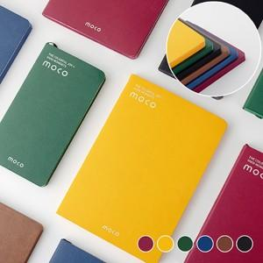 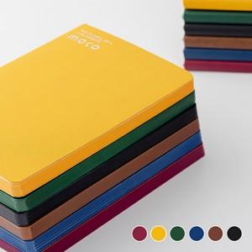 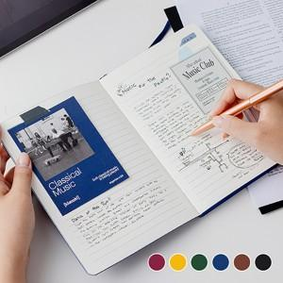

【상세/제작정보】 | 금형비 별도 (불박인쇄시 꼭 필요한 옵션 옵션입니다) 최소 수량 100개 이하 불박인쇄시 인쇄비 추가됩니다. 불박인쇄 1면 무료, 2면이상 별도 문의.

【인쇄/포장옵션】 | 불박 / OPP(비닐)

【공급단가】 | 수량 | 100~ | 300~ | 500~ | 1,000~ | 3,000~
*VAT별도 | 단가 | 4,680원 | 4,600원 | 4,500원 | 4,320원 | 4,140원

【상품 URL】 | https://dev.easy1.co.kr:443/src/goods_detail.php?gdno=29486

